メソッド仕様（findListByDto）
クラス仕様書 |  |  | 業務 |  |  | 商品購入 |  |  |  | 機能 |  |  | 作成者 | 馬嶋航大 |  | 作成日 | 2024-09-19
 |  |  | 処理 |  |  |  |  |  |  | クラス |  | ItemsDAO | 修正者 |  |  | 修正日

メソッド概要 |  | カテゴリー名の完全一致で参照した実行結果をリストとして返すメソッド
メソッド名 |  | findListByDto

種別 | 名前 |  |  | 型 |  |  |  |  |  |  | 説明
戻り値 | list |  |  | List<ItemsDTO> |  |  |  |  |  |  | ・itemsテーブルから全件検索を行い、フロントで必要な情報を格納したリスト ・ArrayListを使用
引数 | items |  |  | ItemsDTO |  |  |  |  |  |  | SQL文のプレースホルダーにセットし、検索条件となるカテゴリーIDを持つ変数
変数 | sql |  |  | String |  |  |  |  |  |  | 実行するSQL文を持つ変数
変数 | cates |  |  | CategoriesDTO |  |  |  |  |  |  | ・CategoriesDTOのインスタンスを格納した変数 ・変数itemsにインスタンスを追加するためのインスタンス
変数 | ps |  |  | PreparedStatement |  |  |  |  |  |  | プリコンパイルを行うメソッドを持つオブジェクトの変数
変数 | rs |  |  | ResultSet |  |  |  |  |  |  | SQL実行結果を格納するオブジェクトを持つ変数
例外 | ex |  |  | SQLException |  |  |  |  |  |  | SQLのクエリーに失敗、または実行結果の格納に失敗した際に発生するエラー

名前 |  |  |  |  | SQL
sql |  |  |  |  | SELECT item_id, item_name, manufacturer, color, price, stock, recommended, c.category_name FROM items i INNER JOIN categories c ON i.category_id = c.category_id WHERE i.category_id = ? AND stock != 0 ORDER BY item_id ;

入力 |  |  |  |  | 処理項目 |  | 処置内容 |  |  |  |  |  |  |  | 出力
 |  |  |  |  | 1 |  | 1.1 変数宣言：[list]
 |  |  |  |  | 戻り値の定義 |  |  | 戻り値用の変数
 |  |  |  |  | 2 |  | 2.1 変数宣言：[sql]
 |  |  |  |  | SQLの実行 |  |  | 実行するSQL文を持つ変数
 |  |  |  |  |  |  | 2.2 フィールド変数conを用いてデータベースと接続
 |  |  |  |  |  |  | 2.2 変数宣言：[ps]
 |  |  |  |  |  |  |  | 変数sqlが持つSQL文をプリコンパイルする変数
 |  |  |  |  |  |  | 2.3 変数items内のCategoiresDTOインスタンスのgetCategoriesNameメソッドを用いて
 |  |  |  |  |  |  | カテゴリー名をSQL文のプレースホルダーにセット
 |  |  |  |  | 3 |  | 3.1 変数宣言：[rs]
 |  |  |  |  | SQL |  |  | 変数psが持つSQL実行結果を格納する変数
 |  |  |  |  | 実行結果の |  | 3.2 listに要素を追加する反復処理
 |  |  |  |  | 格納 |  |  | 条件：SQL実行結果のレコードで繰り返し
 |  |  |  |  |  |  |  | 3.2.1 変数宣言：[items]
 |  |  |  |  |  |  |  |  | 変数rsに格納された実行結果のカラムをインスタンスフィールドにセットする変数
 |  |  |  |  |  |  |  | 3.2.2 変数宣言：[cates]
 |  |  |  |  |  |  |  |  | 変数itemsのフィールドにcategory_nameをセットする変数
 |  |  |  |  |  |  |  | 3.2.3 下記のデータ設定仕様を処理
 |  |  |  |  |  |  |  | 【データ設定仕様】
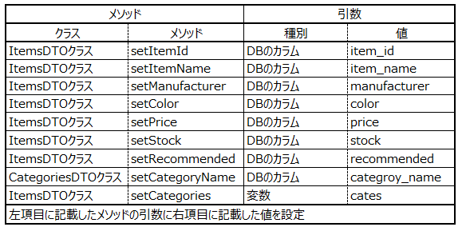

 |  |  |  |  |  |  |  | 3.2.4 変数listに変数itemsを要素として追加する
 |  |  |  |  |  |  | 3.3 変数psを用いたJDBCリソースの解放
 |  |  |  |  | 4 |  | 4.1 変数listをreturn |  |  |  |  |  |  |  | list
 |  |  |  |  | 戻り値の
 |  |  |  |  | 出力
 |  |  |  |  | 例外処理 |  | 1 処理項目２～３の工程でSQLExceptionをキャッチした時
 |  |  |  |  |  |  |  | 1.1 ログにエラー名を出力
 |  |  |  |  |  |  |  | 1.2 「データ取得に失敗」をコンソールに出力
 |  |  |  |  |  |  |  | 1.3 呼び出し元にスロー
 |  |  |  |  |  |  |  | 1.4 変数listにnullを代入しreturn

